F02.CFG-Paths
 |  | VVSS, Info Romana, 2021-2022

F02. Vizualizarea totalului incasarilor intr-o zi pentru fiecare tip de plata

F02. Covered source code |  |  | F02. Control Flow Graph (CFG) | F02. Cyclomatic Complexity (CC)

Line No. | Source code |  | Se va insera CFG asociat codului sursa testat (poza, diagrama, etc.). | CC1 = No. of regions = |  | 5
 | public double getTotalAmount(PaymentType type) throws Exception { |  |  | CC2 = Edges - Nodes + 2 = |  | 14-11+2 = 5
1 | double total = 0.0f; |  | 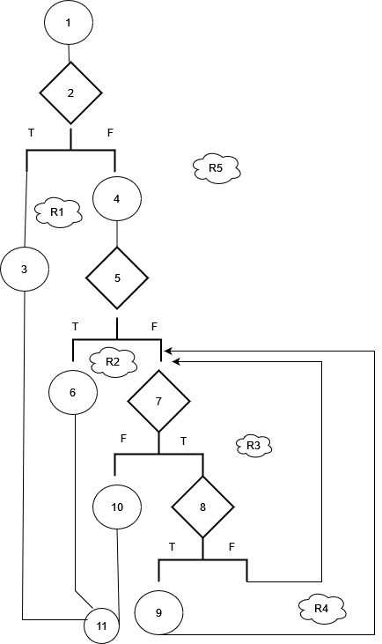 | CC3 = No. of Conditions + 1 = |  | 5
2 | if (type == null)
3 | throw new Exception("Payment type cannot be null!");
4 | List<Payment> paymentList = getPayments(); |  |  | F02. Individual Paths
5 | if ((paymentList == null) || (paymentList.isEmpty()))
6 | return total; |  |  | Path No. | Path
7 | for (Payment payment : paymentList) { |  |  | F02_P01 | 1 - 2(T) - 3 - 11
8 | if (payment.getType().equals(type)) |  |  | F02_P02 | 1 - 2(F) - 4 - 5(T) - 6 - 11
9 | total += payment.getAmount(); |  |  | F02_P03 | 1 - 2(F) - 4 - 5(F) - 7(F) - 10 - 11
 | } |  |  | F02_P04 | 1 - 2(F) - 4 - 5(F) - 7(T) - 8(T) - 9 - 7(T) - ... - 7(F) - 10 - 11
10 | return total; |  |  | F02_P05 | 1 - 2(F) - 4 - 5(F) - 7(T) - 8(F) - 7(T) - ... - 7(F) - 10 - 11
11 | }

